Sheet1
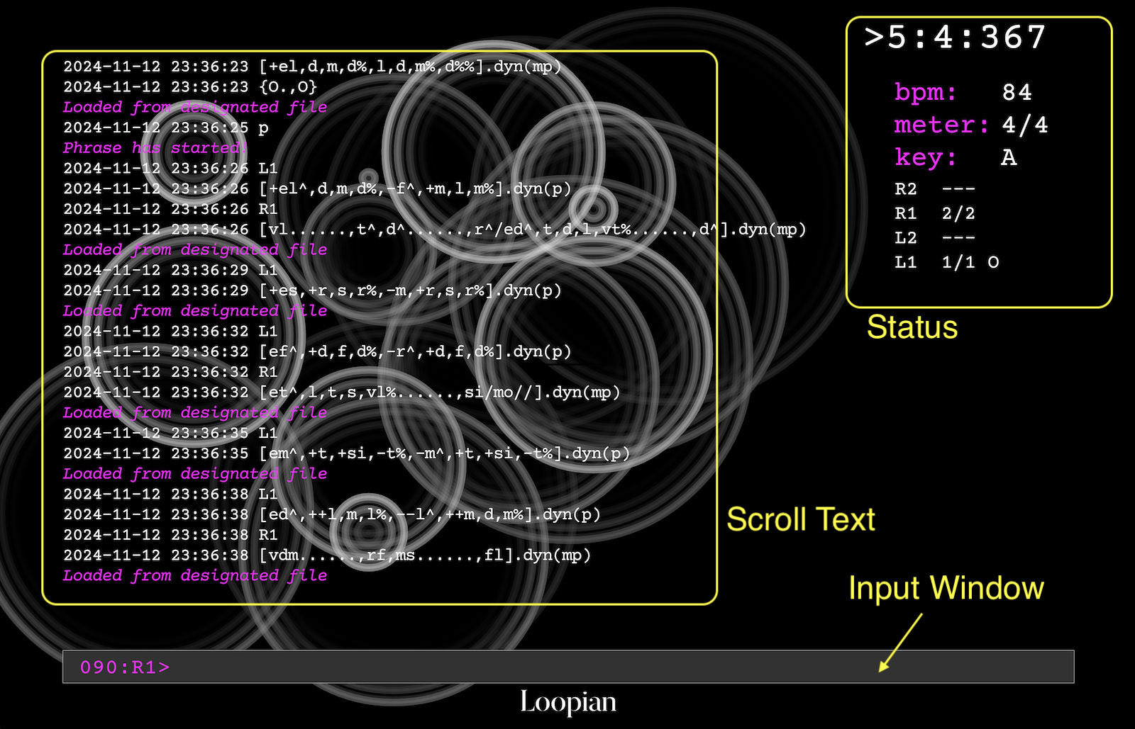

1 | 起動と終了
 |  | 起動: ターミナルにて、以下のように入力し return
 |  |  | ./loopian

 |  | 終了 | >!quit
 |  |  | >!q | (省略形)
 |  | ※Loopian の Window の閉じるボタンを押して終了した場合、ログファイルは記録されない

2 | 再生コントロール
 |  | 再生開始 | >play
 |  |  | >p | (省略形)

 |  | 再生終了 | >stop
 |  |  | >fine
 |  | ※ space key のあと return で、トグルで再生の開始、終了を繰り返す（表示はピリオド）

 |  | 再生が途中で止まっている時、その小節の先頭から再生する
 |  |  | >resume
 |  | 次の小節の先頭を再生した後、再生を止める
 |  |  | >fermata
 |  | 今鳴っている音を消音する
 |  |  | >panic

